Plan1
FÓRMULAS DAS NECESSIDADES ENERGÉTICAS ADULTOS (>19 ANOS)
PACIENTE: | SEXO: |  | MOTIVO DA CONSULTA: |  |  |  |  |  |  |  |  |  |  |  |  |  |  |  |  | IMC | RESUTADO | ALTURA²
 |  |  |  |  |  |  |  |  |  |  |  |  |  |  | Estimativa de peso saudável |  |  | Peso máximo |  | 18.5 | 0.0
INDICE DE MASSA CORPÓREA (IMC) | 24.24 | Kg/m² |  |  |  |  |  |  |  |  |  |  |  |  |  |  |  | Peso Mínimo |  | 24.9 | 0.00
FÓRMULA PARA O EXCEL |  |  |  |  |  |  |  |  |  | FÓRMULA NA INTEGRA (GET PARA EUTRÓFICOS) IMC= 18,5 - 24,9kg/m²
GASTO ENERGÉTICO TOTAL (GET) | PREENCHER COM O VALOR | INDIVÍDUOS EUTRÓFICOS |  |  |  |  |  |  |  | HOMENS | NEE= 662 - (9,53 x IDADE [anos]) + NAF x (15,91 x PESO [kg] + 539,6 x ALTURA [m]) |  |  |  |  |  |  |  | Risco aumentado |  | Subs. Aumentado |  | RESULTADO
 |  | HOMENS |  | TMB | 662 | 9.53 | 15.91 | 539.6 |  | NÍVEL DE ATIVIDADE FÍSICA (NAF) |  |  |  |  | Circunferência da Cintura CC |  |  | Homens | 94cm |  | 102cm
Idade (anos) | 30 | O VALOR DA NEE PARA HOMENS É: | 2539.24 | Kcal/dia. |  |  |  |  |  | NAF= | 1 | SEDENTÁRIO |  |  |  |  |  | Mulheres | 80cm |  | 88cm
Estatura (m) | 1.65 |  |  |  |  |  |  |  |  | NAF= | 1.11 | ATIVIDADE LEVE |  | ± |  |  |  |  |  |  |  |  |  |  | Relação Cintura-Quadril
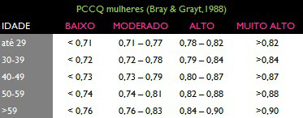
Peso (kg) | 80 |  |  |  |  |  |  |  |  | NAF= | 1.25 | ATIVIDADE MODERADA | DP= | 398 |  |  |  |  | RCQ |  | Risco p/ doenças cardiovasculares |  |  | VALOR
Nível de Atividade Física (NAF) | 1 |  |  |  |  |  |  |  |  | NAF= | 1.48 | ATIVIDADE INTENSA |  |  | Relação Cintura-Quadril |  |  | Homens | > 1,0 |  | Alto |  |  | 1
 |  |  |  |  |  |  |  |  |  |  |  |  |  |  |  |  |  | Mulheres | > 0,85 |  | Alto |  |  | 1
 |  | MULHERES |  | TMB | 354 | 6.91 | 9.36 | 726 |  | MULHERES | NEE= 354 - (6,91 x IDADE [anos]) + NAF x (9,36 x PESO [kg] + 726 x ALTURA [m])
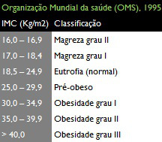
 |  | O VALOR DA NEE PARA MULHERES É: | 2093.4 | Kcal/dia. |  |  |  |  |  | NÍVEL DE ATIVIDADE FÍSICA (NAF) |  |  |  |  |  |  |  |  |  | RESULTADO
 |  |  |  |  |  |  |  |  |  | NAF= | 1 | SEDENTÁRIO |  | ± |  |  |  |  |  | Homens | Mulheres
 |  |  |  |  |  |  |  |  |  | NAF= | 1.12 | ATIVIDADE LEVE | DP= | 324 |  |  | Relação Cintura-Quadril= |  |  | 0.00 | 0.00
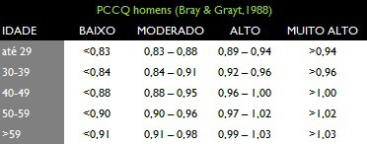
 |  |  |  |  |  |  |  |  |  | NAF= | 1.27 | ATIVIDADE MODERADA |  |  |  |  |  | FÓRMULA PARA O EXCEL
 |  |  |  |  |  |  |  |  |  | NAF= | 1.45 | ATIVIDADE INTENSA |  |  | % de gordura corporal= |  |  | 1.2 | 0.23 | 10.8 | 5.4

 |  |  |  |  |  |  |  |  |  | FÓRMULA NA INTEGRA (GET PARA SOBREPESOS) IMC= maior que 25kg/m² |  |  |  |  | IDADE | 61
 |  | INDIVÍDUOS SOBREPESOS |  |  |  |  |  |  |  | HOMENS | NEE= 1086 - (10,1 x IDADE [anos]) + NAF x (13,7 x PESO [kg] + 416 x ALTURA [m]) |  |  |  |  |  |  | RESULTADO
 |  | HOMENS |  | TMB | 1086 | 10.1 | 13.7 | 416 |  | NÍVEL DE ATIVIDADE FÍSICA (NAF) |  |  |  |  | SEXO | 1 | Homens | 26.92
 |  | O VALOR DA NEE PARA HOMENS É: | 2565.4 | Kcal/dia. |  |  |  |  |  | NAF= | 1 | SEDENTÁRIO |  |  |  | 0 | Mulheres | 37.72
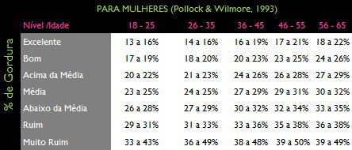
 |  |  |  |  |  |  |  |  |  | NAF= | 1.12 | ATIVIDADE LEVE |  | ±
 |  | NEE COM DESVIO PADRÃO (-416) |  | 2149.4 |  |  |  |  |  | NAF= | 1.29 | ATIVIDADE MODERADA | DP= | 416
 |  |  |  |  |  |  |  |  |  | NAF= | 1.59 | ATIVIDADE INTENSA

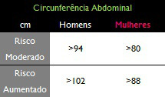
 |  | MULHERES |  | TMB | 448 | 7.95 | 11.4 | 619 |  | MULHERES | NEE= 448 - (7,95 x IDADE [anos]) + NAF x (11,4 x PESO [kg] + 619 x ALTURA [m])
 |  | O VALOR DA NEE PARA MULHERES É: | 2142.85 | Kcal/dia. |  |  |  |  |  | NÍVEL DE ATIVIDADE FÍSICA (NAF)
 |  |  |  |  |  |  |  |  |  | NAF= | 1 | SEDENTÁRIO |  | ±
 |  | NEE COM DESVIO PADRÃO (-320) |  | 1822.85 |  |  |  |  |  | NAF= | 1.12 | ATIVIDADE LEVE | DP= | 320
 |  |  |  |  |  |  |  |  |  | NAF= | 1.27 | ATIVIDADE MODERADA
 |  |  |  |  |  |  |  |  |  | NAF= | 1.45 | ATIVIDADE INTENSA
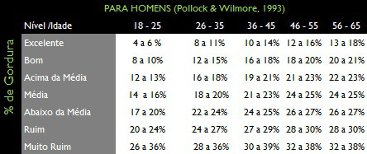

RECOMENDAÇÕES DE MACRONUTRIENTES EM FUNÇÃO DO VET
ADULTOS > 18 anos
CARBOIDRATO | 55 A 75% | HOMENS |  |  | CHO | LIP | PTN | TOTAL
CHO SIMPLES | <10% |  |  |  | 1612.05 | 322.41 | 214.94 | 2149.4 | kcal/dia
LIPÍDEOS | 15 30% |  |  |  | 403.0125 | 35.823333333 | 53.735 | 492.57083333 | g/dia
PROTEÍNAS | 10 a 15%
DRI (2005)
 |  | MULHERES |  |  | CHO | LIP | PTN | TOTAL |  |  |  |  |  |  |  |  |  |  |  | DOBRAS:
 |  |  |  |  | 1367.1375 | 273.4275 | 182.285 | 1822.85 | kcal/dia |  |  |  |  |  |  |  |  |  | HOMENS |  | MULHERES |  | Idade
 |  |  |  |  | 341.784375 | 30.380833333 | 45.57125 | 417.73645833 | g/dia |  |  |  |  |  |  |  |  |  | Subescapular | 17 | Axilar X |  | 24
 |  |  |  |  |  |  |  |  |  |  |  |  |  |  |  |  |  |  | Tríceps | 6 | SubraiLíaca
 |  |  |  |  |  |  |  |  |  |  |  |  |  |  | % DE GORDURA CORPORAL (ADULTOS) |  |  |  | SubraiLíaca | 16 | Coxa
 |  |  |  |  |  |  |  |  |  |  |  |  |  |  |  |  |  |  | Panturrilha | 10 | Panturrilha
 |  |  |  |  |  |  |  |  |  |  |  |  |  |  |  |  |  | Somatório das dobras |  | Somatório das dobras
 |  |  |  |  |  |  |  |  |  |  |  |  |  |  | Homens | 1.10726863 | 0.00081201 | 49 | 0.00000212 | 98 | 0.000417610 |  | %G | 4.95 | 4.5 | 100

 |  |  |  |  |  |  |  |  |  |  |  |  |  |  |  |  | Homens | 1.0576653 |  |  |  |  | %G | 18.0
 |  |  |  |  |  |  |  |  |  |  |  |  |  |  |  |  |  |  | Somatório das dobras
 |  |  |  |  |  |  |  |  |  |  |  |  |  |  | Mulheres | 1.1954713 | 0.07513507 | 1 | 0 | 0.0004107
 |  |  |  |  |  |  |  |  |  |  |  |  |  |  |  |  |  |  |  |  |  |  | %G | -32.49481564
 |  |  |  |  |  |  |  |  |  |  |  |  |  |  |  |  | Mulheres | 1.1856140

